E010.00.01_Flow chart
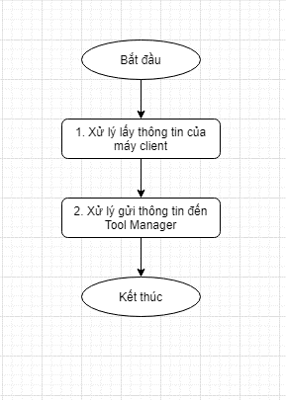
Tên hệ thống |  | Chức năng |  |  | Tài liệu | Người phụ trách
Tool Manager |  | T1010 |  | Cập nhật thông tin của máy client đến Tool Manager | Mô tả xử lý | Tú Điền

Flow chart | E010.00.01 |  | Cập nhật thông tin của máy client đến Tool Manager

